상품제안서
블루텍 파워그립 줄자 7.5M | 상품코드: F29238

 |  |  |  |  |  |  | 02-412-0044 | www.easy1.co.kr
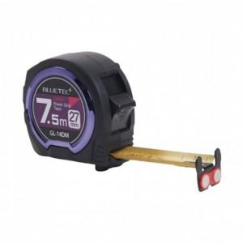

【상세/제작정보】 | <p>* 배송비 100개 5000원/별도</p><p>* 스티커제작 25000/ 부착비 250원(별도)​&nbsp;</p>

【인쇄/포장옵션】 | / 포장지포장

【공급단가】 | 수량 | 50~ | 100~ | 500~ | 1,000~ | 2,000~
*VAT별도 | 단가 | 10,250원 | 10,080원 | 9,840원 | 9,590원 | 9,430원

【상품 URL】 | https://easy1.co.kr:443/src/goods_detail.php?gdno=29238

